Список ошибок
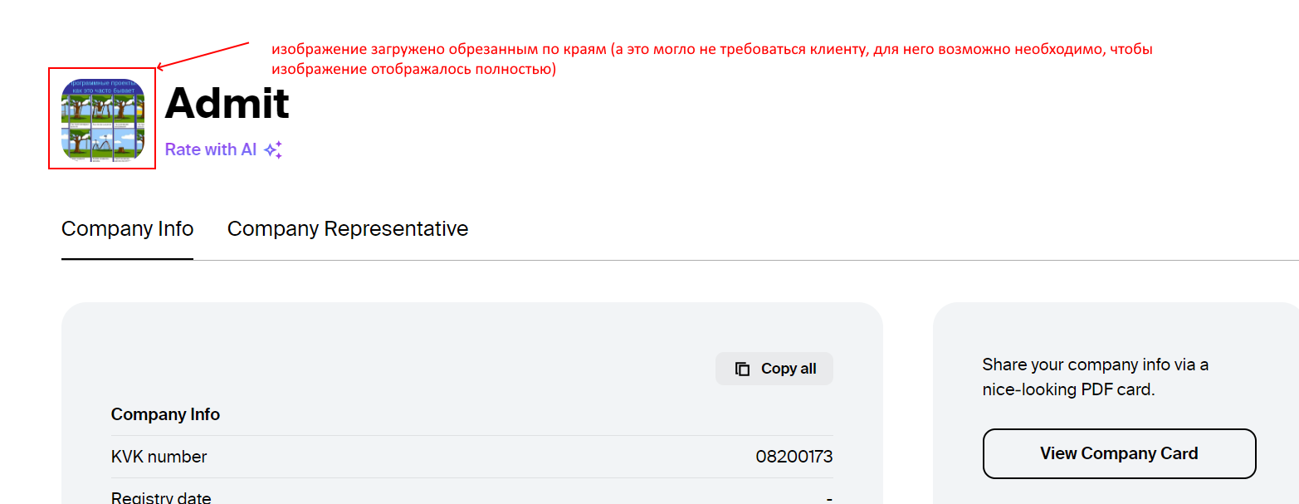
 | Defect 1 | Improvement 1
Заголовок | No-button в поп-апе Are you sure you want to remove _worker-name_ from HR service? на странице просмотра информации о сотруднике не вызывает удаление данных | Необходимо разработать функциональность по редактированию логотипа компании в профиле
Описание | По нажатию на кнопку No ничего не происходит. Поп-ап не закрывается, страница с ним фризится, пользователь не возвращается на страницу просмотра информации о клиенте. Кнопка не задизейблена, post запрос проходит с ответом 200 ok, возможная причина ошибки - в консоли | Не хватает, например, такого инструмента, как cropper, zoomer, чтобы клиент мог сам обрезать, центровать изображение
Окружение | Везде: web, mobile | Везде: web, mobile
Стабильность воспроизведения | стабильно | стабильно
Предусловия | Открыт DevTools, вкладка Network | Клиент залогинен в приложении
Шаги воспроизведения | 1. Открыть раздел hiring 2. Спуститься к таблице сотрудников 3. Кликнуть по кнопке-контейнеру View 4. На открывшейся странице просмотра информации о сотруднике кликнуть по кнопке Remove Worker 5. В открывшемся поп-апе нажать на кнопку отмены удаления сотрудника - No | 1. Со страницы Home перейти в раздел о компании - /company 2. Кликнуть по иконке "Добавить логотип" рядом с названием компании 3. В открывшемся поп-апе кликнуть по кнопке Upload logo 4. Выбрать изображение на устройстве и сохранить 5. Ознакомиться с результатом загрузки
Фактический результат | По нажатию на кнопку No Поп-ап не закрывается, страница с ним фризится, пользователь не возвращается на страницу просмотра информации о клиенте. Приходится либо оновлять страницу, либо нажимать кнопку браузера "Назад" | Логотип загружается автоматически. Изображение обрезается по краям, отцентровывается не всегда верно
Ожидаемый результат | По нажатию на кнопку No поп-ап закрывается, клиент остается на странице просмотра информации о сотрудниках | При загрузке логотипа клиент может его обрезать, увеличить, отцентровать и т.п.
Дополнительная информация | См скриншот 1 | См скриншоты 1,2
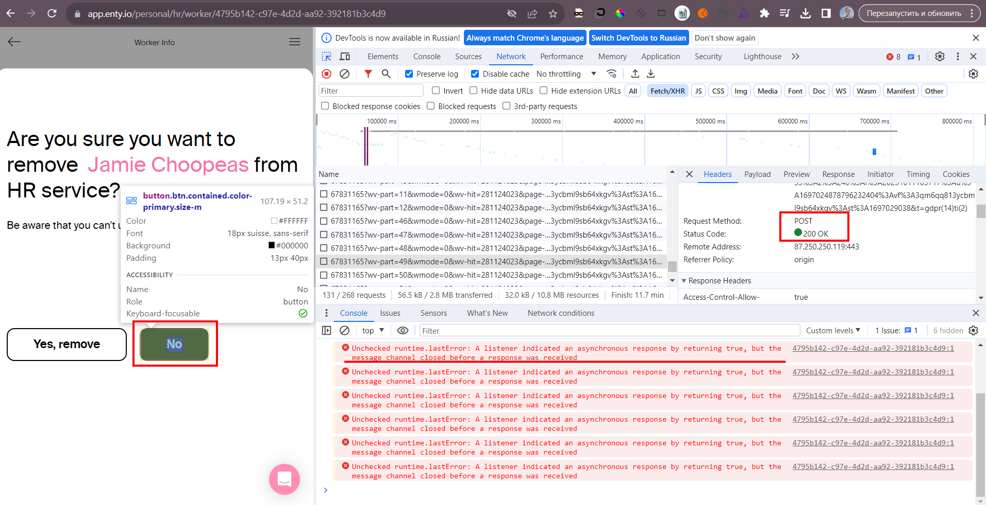
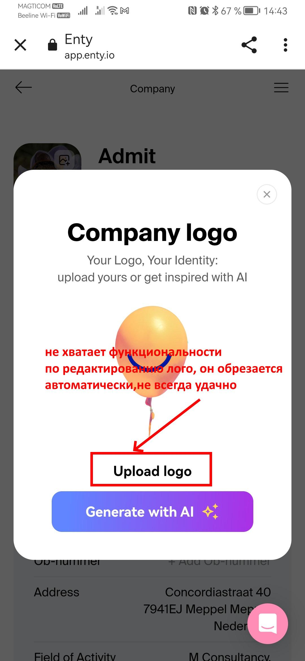
Серьезность/Приоритет | minor/medium | minor/low

